关系图
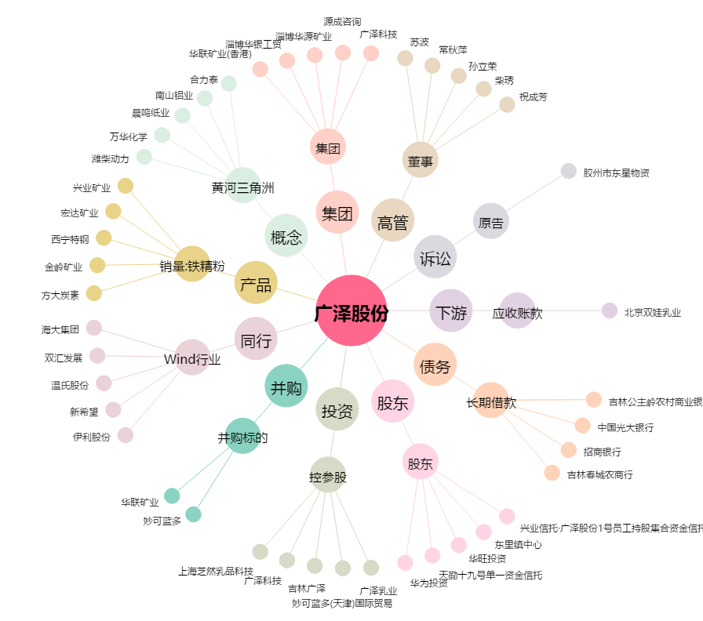
广泽股份[600882.SH] - 关系概览图

